Chi tiết địa chất
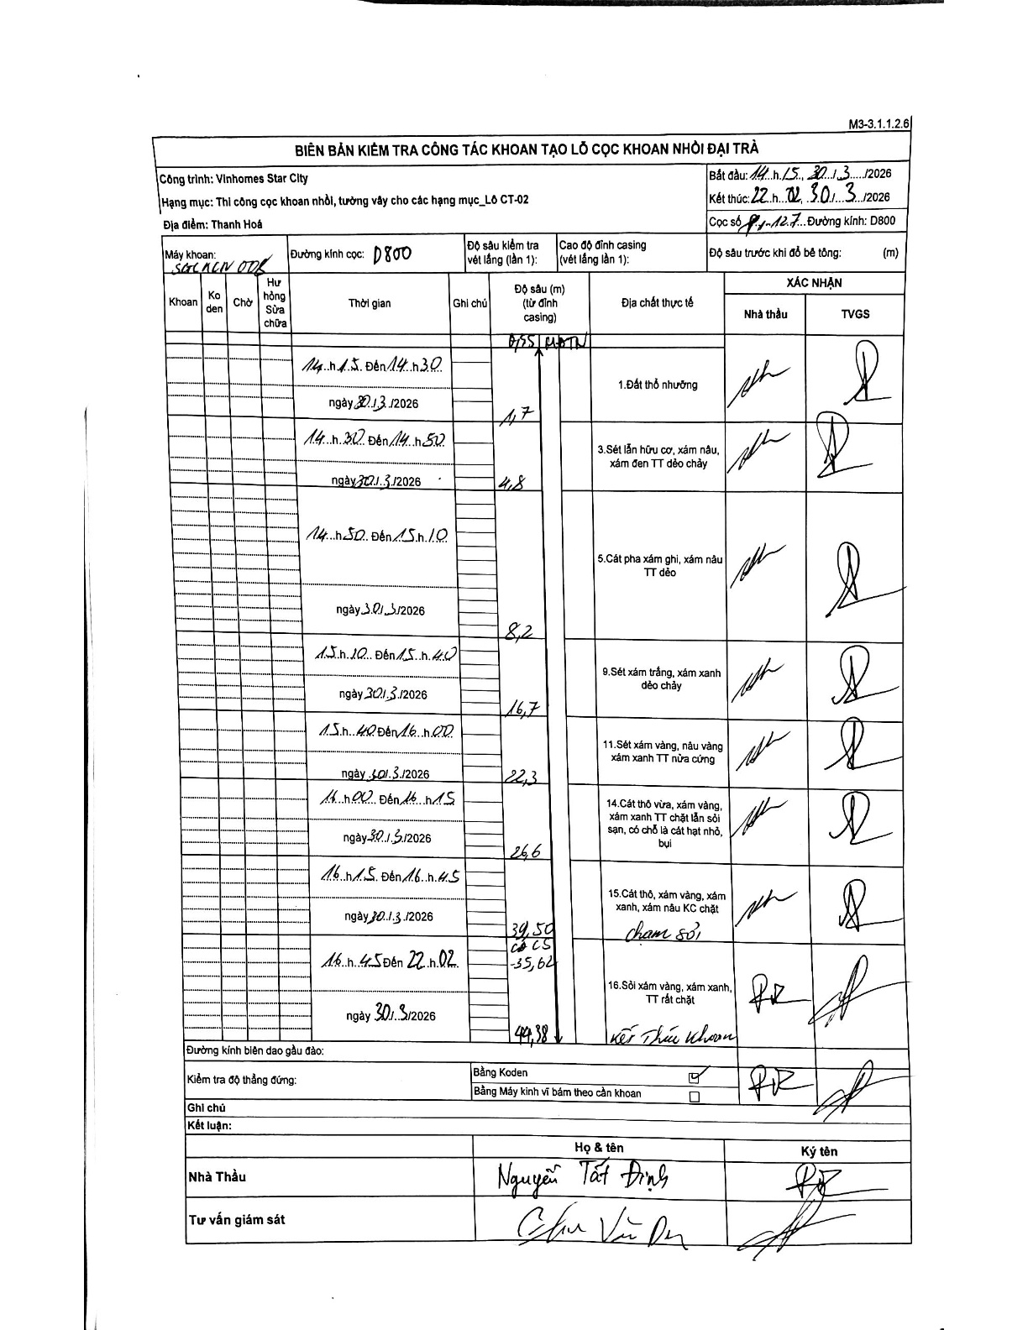
Dự án | Star City Thanh Hóa
Hạng mục | Thi công cọc khoan nhồi, tường vây cho các hạng mục_Lô CT-02
Tên bộ phận | Thanh Hoá
Số hiệu cọc | P1-127
Tên Máy khoan | SGC-KCN0008
Đường kính | D800
Bắt đầu thi công | 14:15 30/03/2026
Kết thúc thi công | 22:02 30/03/2026

Địa chất TT | Đường kính | Mô tả lớp thiết kế | Từ (h) | Đến (h) | Cao độ từ | Cao độ đến | T.Gian (h) | Dài (m) | V (m/h) | Ghi chú
Đất thổ nhưỡng | D800 | Đất thổ nhưỡng | 14:15 30/03/2026 | 14:30 30/03/2026 | -0.55 | -1.7 | 0.25 | 1.15 | 4.6 | Độ sâu bắt đầu từ mặt đất tự nhiên (MDTN) 0.55m
2 | D800 | Sét lẫn hữu cơ, xám nâu, xám đen TT dẻo chảy | 14:30 30/03/2026 | 14:50 30/03/2026 | -1.7 | -4.8 | 0.33 | 3.1 | 9.3
3 | D800 | Cát pha xám ghi, xám nâu TT dẻo | 14:50 30/03/2026 | 15:10 30/03/2026 | -4.8 | -8.2 | 0.33 | 3.4 | 10.2
4 | D800 | Sét xám trắng, xám xanh dẻo chảy | 15:10 30/03/2026 | 15:40 30/03/2026 | -8.2 | -16.7 | 0.5 | 8.5 | 17
5 | D800 | Sét xám vàng, nâu vàng xám xanh TT nửa cứng | 15:40 30/03/2026 | 16:00 30/03/2026 | -16.7 | -22.3 | 0.33 | 5.6 | 16.8
6 | D800 | Cát thô vừa, xám vàng, xám xanh TT chặt lẫn sỏi sạn, có chỗ là cát hạt nhỏ, bụi | 16:00 30/03/2026 | 16:15 30/03/2026 | -22.3 | -26.6 | 0.25 | 4.3 | 17.2
7 | D800 | Cát thô, xám vàng, xám xanh, xám nâu KC chặt chạm sỏi | 16:15 30/03/2026 | 16:45 30/03/2026 | -26.6 | -34.5 | 0.5 | 7.9 | 15.8 | Độ sâu 34,5m ghi chú 'chạm sỏi', dòng dưới ghi 35,62 (CĐCS)
8 | D800 | Sỏi xám vàng, xám xanh, TT rất chặt kết thúc khoan | 16:45 30/03/2026 | 22:02 30/03/2026 | -34.5 | -44.38 | 5.28 | 9.88 | 1.87 | Kết thúc khoan tại cao độ 44,38m

ẢNH BIÊN BẢN GỐC

